Chi tiết địa chất
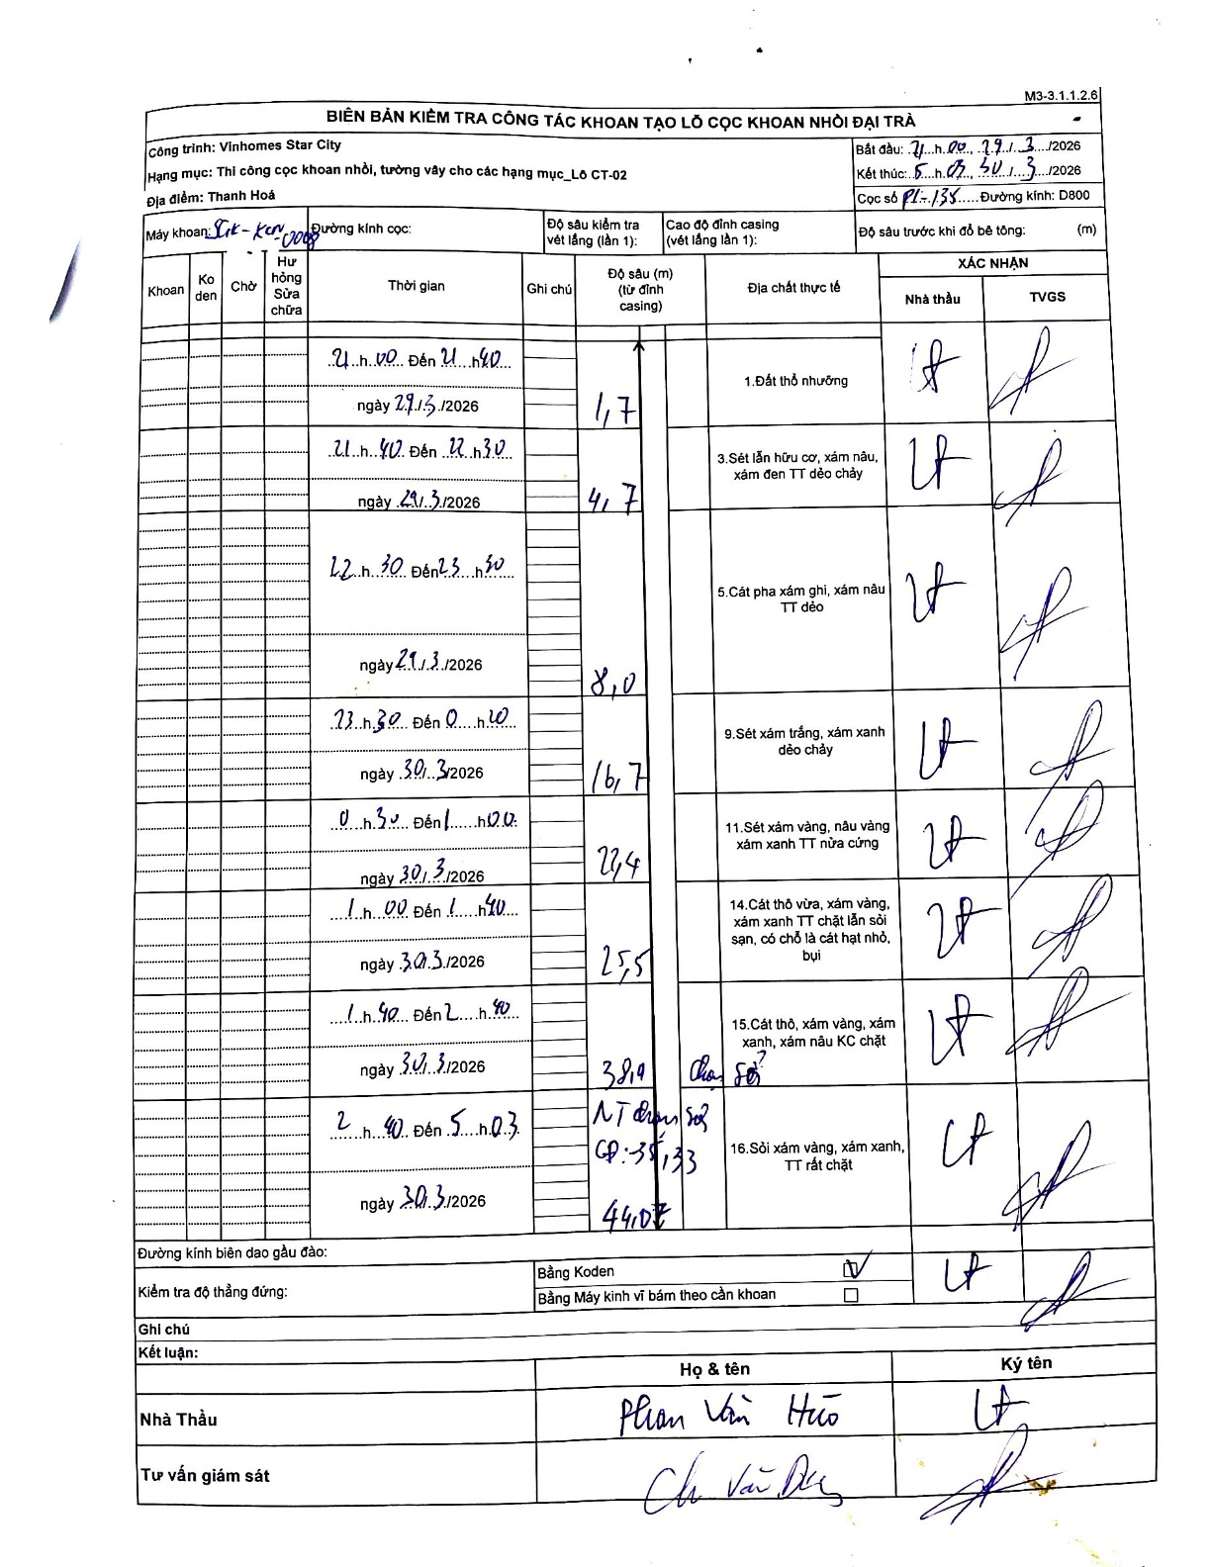
Dự án | Star City Thanh Hóa
Hạng mục | Thi công cọc khoan nhồi, tường vây cho các hạng mục_Lô CT-02
Tên bộ phận | Lô CT-02
Số hiệu cọc | P1-135
Tên Máy khoan | SGC-KCN0008
Đường kính | D800
Bắt đầu thi công | 21:00 29/03/2026
Kết thúc thi công | 05:03 30/03/2026

Địa chất TT | Đường kính | Mô tả lớp thiết kế | Từ (h) | Đến (h) | Cao độ từ | Cao độ đến | T.Gian (h) | Dài (m) | V (m/h) | Ghi chú
1.Đất thổ nhưỡng | D800 | Đất thổ nhưỡng | 21:00 29/03/2026 | 21:40 29/03/2026 | -0.71 | -1.7 | 0.67 | 0.99 | 1.49 | Chiều dài tự tính từ chênh lệch độ sâu
2 | D800 | Sét lẫn hữu cơ, xám nâu, xám đen TT dẻo chảy | 21:40 29/03/2026 | 22:30 29/03/2026 | -1.7 | -4.7 | 0.83 | 3 | 3.6
3 | D800 | Cát pha xám ghi, xám nâu TT dẻo | 22:30 29/03/2026 | 23:30 29/03/2026 | -4.7 | -8 | 1 | 3.3 | 3.3
4 | D800 | Sét xám trắng, xám xanh dẻo chảy | 23:30 29/03/2026 | 00:20 30/03/2026 | -8 | -16.7 | 0.83 | 8.7 | 10.44
5 | D800 | Sét xám vàng, nâu vàng xám xanh TT nửa cứng | 00:30 30/03/2026 | 01:00 30/03/2026 | -16.7 | -22.4 | 0.5 | 5.7 | 11.4
6 | D800 | Cát thô vừa, xám vàng, xám xanh TT chặt lẫn sỏi sạn, có chỗ là cát hạt nhỏ, bụi | 01:00 30/03/2026 | 01:40 30/03/2026 | -22.4 | -25.5 | 0.67 | 3.1 | 4.65
7 | D800 | Cát thô, xám vàng, xám xanh, xám nâu KC chặt | 01:40 30/03/2026 | 02:40 30/03/2026 | -25.5 | -38.4 | 1 | 12.9 | 12.9
8 | D800 | Sỏi xám vàng, xám xanh, TT rất chặt | 02:40 30/03/2026 | 05:03 30/03/2026 | -38.4 | -44 | 2.38 | 5.6 | 2.35 | Cao độ mũi cọc thiết kế: -35.33, thực tế chạm sỏi ở 38.4m

ẢNH BIÊN BẢN GỐC

